Lib-Rejeitadas
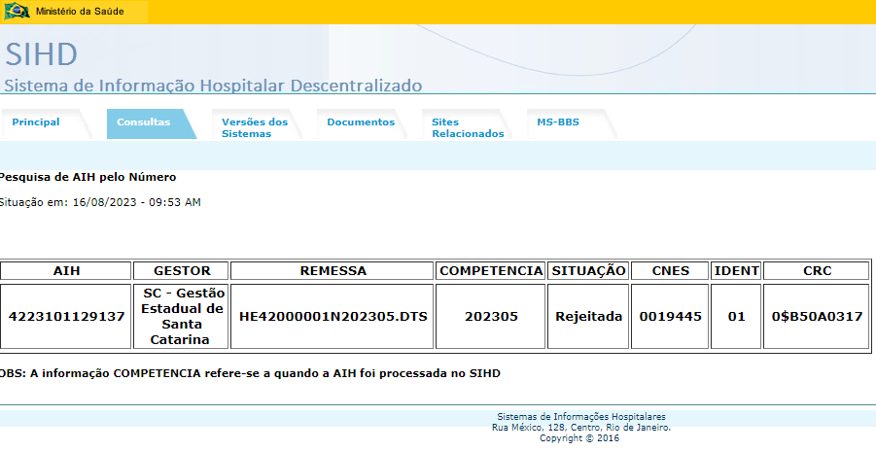
Liberada? | (Vários itens)

Motivo/Situação BLOQ | QTD
00 | 88 | Não especificado
2 | 35 |  | Bloqueio de AIH
5 | 53 |  | Liberação bloqueio AIH
08 | 3 | Solicitação de Liberação
2 | 3 |  | Bloqueio de AIH
75 | 1 | Outros
2 | 1 |  | Bloqueio de AIH
Início
Total Geral | 92

